HOW TO USE
1. To update data, modify the request in "_alldata" tab.
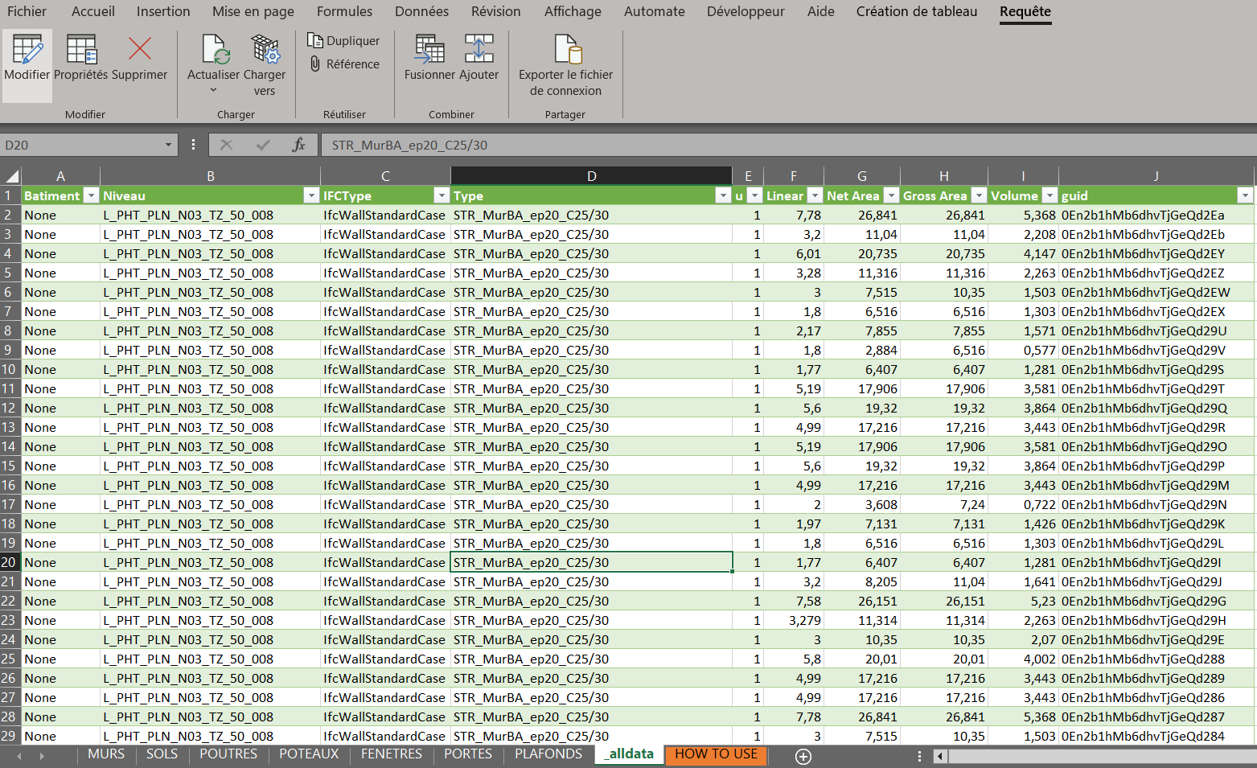

2. In Power Query, edit the Source and change CSV file path to your new CSV file path.
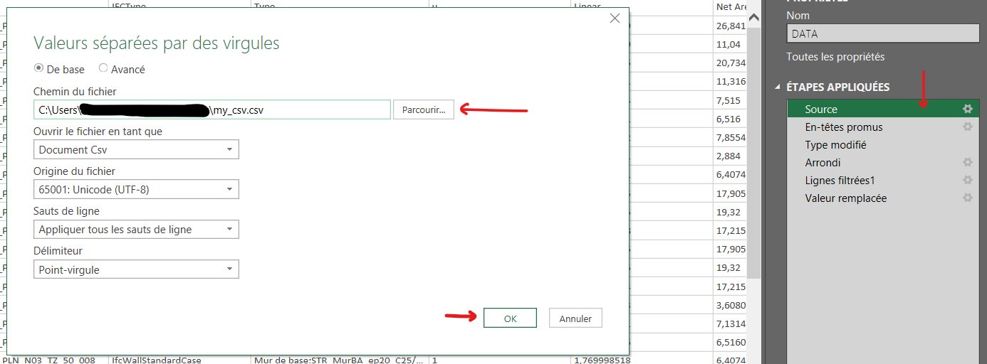

3. Save and load.

4. For every next update, Start from this point :
You only have to update "_alldata" table, then the dynamic cross table on one of the other tabs.

